Cenário 1 - Login
Projeto: | Sensolutions
Codigo da Demanda | A-416
Analista: | Fernando Analista Desenvolvedor
Data : | 2019-05-13
Versão: | 00.00.001

Objetos | Local Git
Login.js | http://sensolutions.azurewebsites.net/login.html
Cadastro.js | http://sensolutions.azurewebsites.net/register.html

Caso de Teste: | Testar o login do usuário

Pré-Requisitos:
Possui usuario configurado para campanha 5 na base de testes.
Rodar o SQL: UPDATE MAILING SET CD_USUARIO = <SEU_CODIGO> WHERE CD_CAMPANHA = 5
Logar no sistema

Id do TC | Cenário | Condição/Iteração com sistema | Massa de Teste | Esperado / Valor esperado | Print Screen da Tela Esperada | Status – Desenvolvimento | Status – Qualidade | PrintScreen Evidência
RF002-01-TC01 | Permitir o login no sistema utilizando email e senha | Abrir o site https://sensolutions.azurewebsites.net/, selecionar a opção/menu LOGIN; digitar email do usuário no campo Login; ir para campo Senha | Email do usuário = admin@gmail.com | Permitir sair do campo Login sem mensagem de Erro | 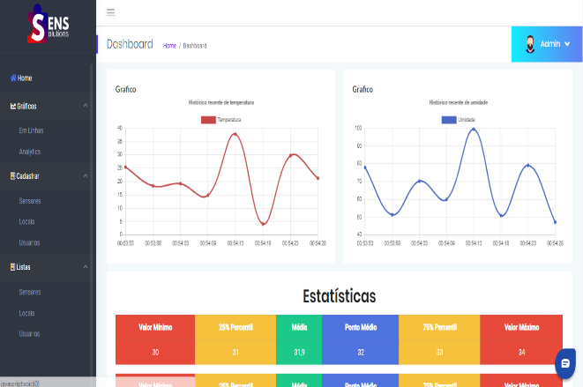 | OK | OK | N/A
RF002-01-TC02 | Permitir o login no sistema utilizando email e senha | Abrir o site https://sensolutions.azurewebsites.net/, selecionar a opção/menu LOGIN; digitar email do usuário no campo Login; ir para campo Senha | Email do usuário = EmailErrado.gmail.com | Exibir a mensagem de erro "Email/Login Inválido"; voltar para campo Login | 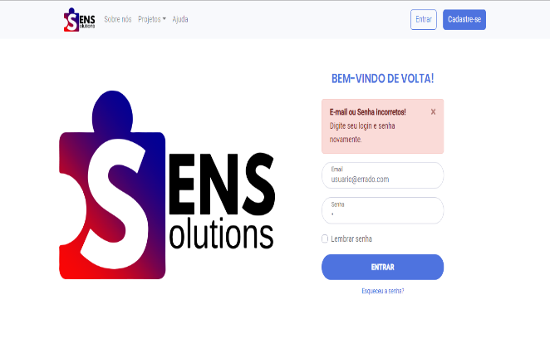 | OK | OK | N/A
RF002-01-TC03 | Permitir o login no sistema utilizando email e senha | Abrir o site www.xxx.com, selecionar a opção/menu LOGIN; digitar email do usuário no campo Login; ir para campo Senha | Email do usuário = null/em branco | Exibir a mensagem de erro "Favor digitar email no campo Login"; voltar para campo Login |  | OK | OK | N/A

Tester: | Fernando Oliveira
Data de homologação: | 2018-03-13

Cenário 2 - Cadastro
Projeto: | Sensolutions
Codigo da Demanda | A-416
Analista: | Fernando Analista Desenvolvedor
Data : | 2019-05-13
Versão: | 00.00.001

Objetos | Local Git
Login.js | http://sensolutions.azurewebsites.net/login.html
Cadastro.js | http://sensolutions.azurewebsites.net/register.html

Caso de Teste: | Testar o login do usuário

Pré-Requisitos:
Possui usuario configurado para campanha 5 na base de testes.
Rodar o SQL: UPDATE MAILING SET CD_USUARIO = <SEU_CODIGO> WHERE CD_CAMPANHA = 5
Logar no sistema

Id do TC | Cenário | Condição/Iteração com sistema | Massa de Teste | Esperado / Valor esperado | Print Screen da Tela Esperada | Status – Desenvolvimento | Status – Qualidade | PrintScreen Evidência
RF002-01-TC01 | Permitir o cadastro de um usuario utilizando campos validos | Abrir o site https://sensolutions.azurewebsites.net/, selecionar a opção/menu CADASTRE-SE; digitar email do usuário no campo Login; ir para campo Senha | Email do usuário = NovoUsuario@gmail.com Senha = SuaSenhaAqui ConfirmaSenha=ConfirmeSenhaAqui | Permitir sair do campo Login sem mensagem de Erro e assim que cadastrar limpar os campos | 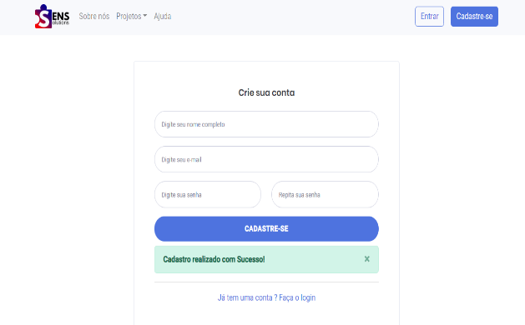 | OK | OK | OK
RF002-01-TC02 | Permitir o cadastro de um usuario utilizando campos validos | Abrir o site https://sensolutions.azurewebsites.net/, selecionar a opção/menu CADASTRE-SE; digitar email do usuário no campo Login; ir para campo Senha | Email do usuário = EmailErrado.gmail.com | Exibir a mensagem de erro "Email/Login Inválido"; voltar para campo Login | 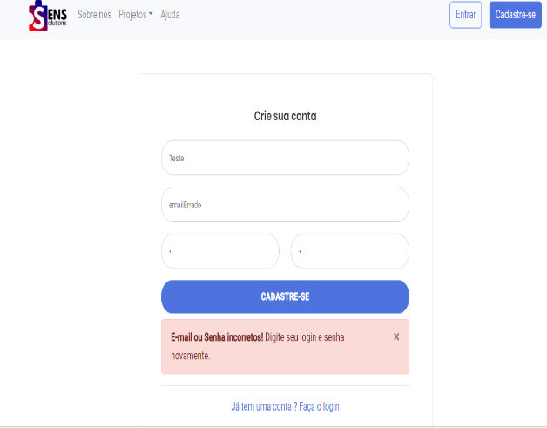 | OK | OK | OK
RF002-01-TC03 | Permitir o cadastro de um usuario utilizando campos validos | Abrir o site https://sensolutions.azurewebsites.net/ , selecionar a opção/menu CADASTRE-SE digitar email do usuário no campo Login; ir para campo Senha | Email do usuário = null/em branco | Exibir a mensagem de erro "Favor digitar email no campo Login"; voltar para campo Login | 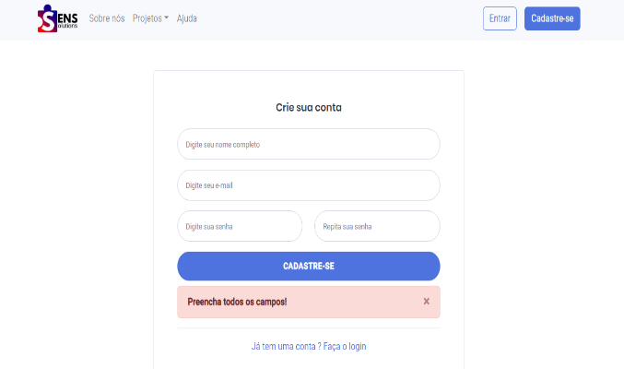 | OK | OK | OK

Tester: | Fernando Oliveira
Data de homologação: | 2018-03-13

Cenário 3 - DashBoard
Projeto: | Sensolutions
Codigo da Demanda | A-416
Analista: | Fernando Analista Desenvolvedor
Data : | 2019-05-13
Versão: | 00.00.001

Objetos | Local Git
Login.js | http://sensolutions.azurewebsites.net/login.html
Cadastro.js | http://sensolutions.azurewebsites.net/register.html

Caso de Teste: | Testar o login do usuário

Pré-Requisitos:
Possui usuario configurado para campanha 5 na base de testes.
Rodar o SQL: UPDATE MAILING SET CD_USUARIO = <SEU_CODIGO> WHERE CD_CAMPANHA = 5
Logar no sistema

Id do TC | Cenário | Condição/Iteração com sistema | Esperado / Valor esperado | Print Screen da Tela Esperada | Status – Desenvolvimento | Status – Qualidade | PrintScreen Evidência
RF002-01-TC01 | Permitir o visualizar os graficos | Abrir o dashboard , https://sensolutions.azurewebsites.net/Dashboard.html, selecionar a opção/menu GRAFICOS/EM LINHAS; Visualisar os Graficos | Atualizacao dos graficos em tempo real | 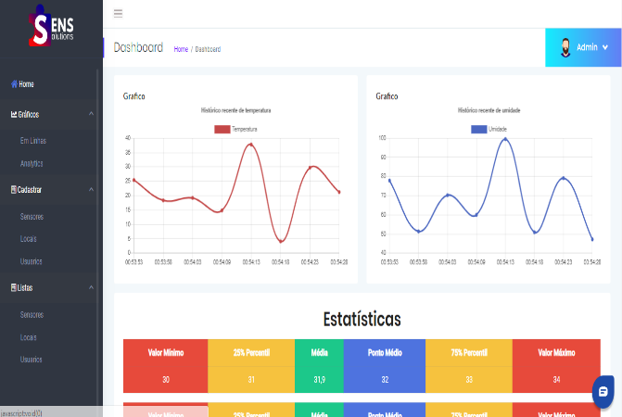 | OK | OK | N/A
RF002-01-TC02 | Permitir o visualizar os graficos | Abrir o dashboard , https://sensolutions.azurewebsites.net/Dashboard.html, selecionar a opção/menu GRAFICOS/Analytics; Visualisar os Dados dos Analytcs | Visualisar o Analytcs | 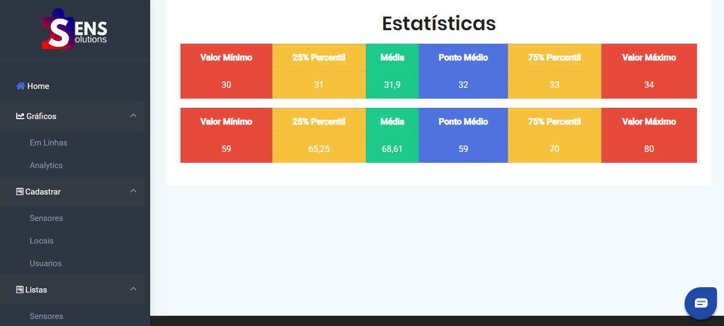 | OK | OK | N/A
RF002-01-TC03 | Permitir o visualizar os graficos | Abrir o dashboard , https://sensolutions.azurewebsites.net/Dashboard.html, selecionar a opção/menu GRAFICOS/EM LINHAS; Visualisar os Graficos | Buscar Usuarios Cadastrados |  | Pendente | N/A | N/A

Tester: | Fernando Oliveira
Data de homologação: | 2018-03-13

